상품제안서
3D국산 KF94 인쇄마스크(밀봉포장) | 상품코드: F18417

 |  |  |  |  |  |  | 02-412-0044 | www.easy1.co.kr
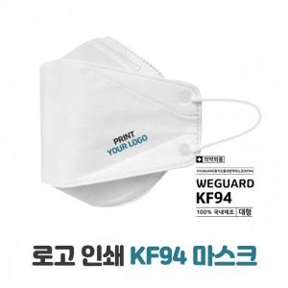

【상세/제작정보】 | 살균 클린룸에서 생산 인쇄 후 즉시 밀봉포장 국산 KF94 마스크

【인쇄/포장옵션】 | 풀칼라 / OPP(비닐)

【공급단가】 | 수량 | 500~ | 1,000~ | 5,000~ | 10,000~ | 30,000~
*VAT별도 | 단가 | 600원 | 550원 | 500원 | 480원 | 460원

【상품 URL】 | https://easy1.co.kr:443/src/goods_detail.php?gdno=18417

